แบบฟอร์ม
แบบฟอร์มเช็คยาง และช่วงล่าง

ข้อมูลลูกค้า
 |  | บริษัท |  | บ.ไทย อควา เฟรช จำกัด |  |  |  |  | วันทีตรวจเช็ค |  |  | 243836
 |  | ทะเบียนรถ |  | 83-4643 ปทุมธานี |  |  |  |  | รุ่นรถ / สีรถ |  |  | ISUZU FRR 190 สีขาว
 |  | เลขไมล์ |  | 718737 KM. |  |  |  |  | ชื่อ พขร. เบอร์โทร

ประเภทรถ
 |  |  |  | 4 ล้อ |  |  |  |  | หางพ่วง
 |  |  |  | 6 ล้อ |  |  |  |  | อื่นๆ
 |  |  |  | 10 ล้อ / หัวลาก

ข้อมูลยางปัจจุบัน |  |  |  |  |  |  |  | สลับยาง |  |  | รูปแสดง ตำแหน่งยาง |  |  |  |  |  | ตำแหน่งเพลา
ตำแหน่ง | ยี่ห้อ-รุ่นยาง |  | เบอร์ยาง |  |  | สัปดาห์ | อัตราลม | มาตำแหน่ง
1
2
3 |  |  |  |  |  |  |  |  |  |  |  |  | 1 |  | 2 |  | คู่หน้า
4
5 |  |  |  |  |  |  |  |  |  |  |  | 3 | 4 |  | 5 | 6 | เพลาขับ
6 |  |  | สลับถอด 1 ล้อ
7 |  |  |  |  |  |  |  |  |  |  |  | 7 | 8 |  | 9 | 10 | เพลาตาม
8
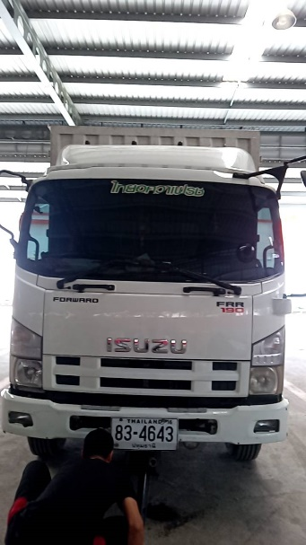
9 |  |  |  |  |  |  |  |  |  |  |  | หางพ่วง
10
11 |  |  |  |  |  |  |  |  |  |  |  | 11 | 12 |  | 13 | 14 | เพลา 1
12
13 |  |  |  |  |  |  |  |  |  |  |  | 15 | 16 |  | 17 | 18 | เพลา 2
14
15 |  |  |  |  |  |  |  |  |  |  |  | 19 | 20 |  | 21 | 22 | เพลา 3
16
17
18 |  |  |  |  |  |  |  |  |  |  | ยางอะไหล่ |  |  | พร้อมใช้งาน
19 |  |  |  |  |  |  |  |  |  |  |  |  |  | ไม่พร้อมใช้งาน
20 |  |  |  |  |  |  |  |  |  |  | ยางฝาก |  |  | ขนาดยาง
21 |  |  |  |  |  |  |  |  |  |  |  |  |  | จำนวน
22

การตรวจเช็คช่วงล่าง

รายการ |  |  |  |  | ปกติ |  | แนะนำเปลี่ยน |  | รายการ |  |  |  |  | ปกติ |  | แนะนำเปลี่ยน
1 | คันส่งพวงมาลัย |  |  |  |  |  |  |  | 7 | โตงเตงแหนบ
2 | ลูกหมากคันชักสั้น ซ้าย ขาว |  |  |  |  |  |  |  | 8 | ลูกหมากหลัง 10 ล้อ
3 | คอม้า |  |  |  |  |  |  |  | 9 | อัดจารบี
4 | สลักคอม้า |  |  |  |  |  |  |  | 10 | ตั้งเบรค
5 | บู๊ชหูแหนบ |  |  |  |  |  |  |  | 11
6 | สลักหูแหนบ |  |  |  |  |  |  |  | 12

(.................................................................) |  |  |  |  |  |  |  |  |  |  |  | (....................................................................)
ผช.ผจกศูนย์ฯ |  |  |  |  |  |  |  |  |  |  |  | หัวหน้าช่าง
ลูกค้านำยางมาเอง

